画面部品情報（番組詳細画面（ProgramDetail）
Java課題(2023上期） |  |  | 画面ID | 画面名 |  |  |  | 作成日 | 作成者 | 更新日 | 更新者
 |  |  | ProgramDetail | 番組詳細画面 |  |  |  | 2023-05-02 | DF福田 | 2024-01-31 | DF福田

 | 1.【画面イメージ】

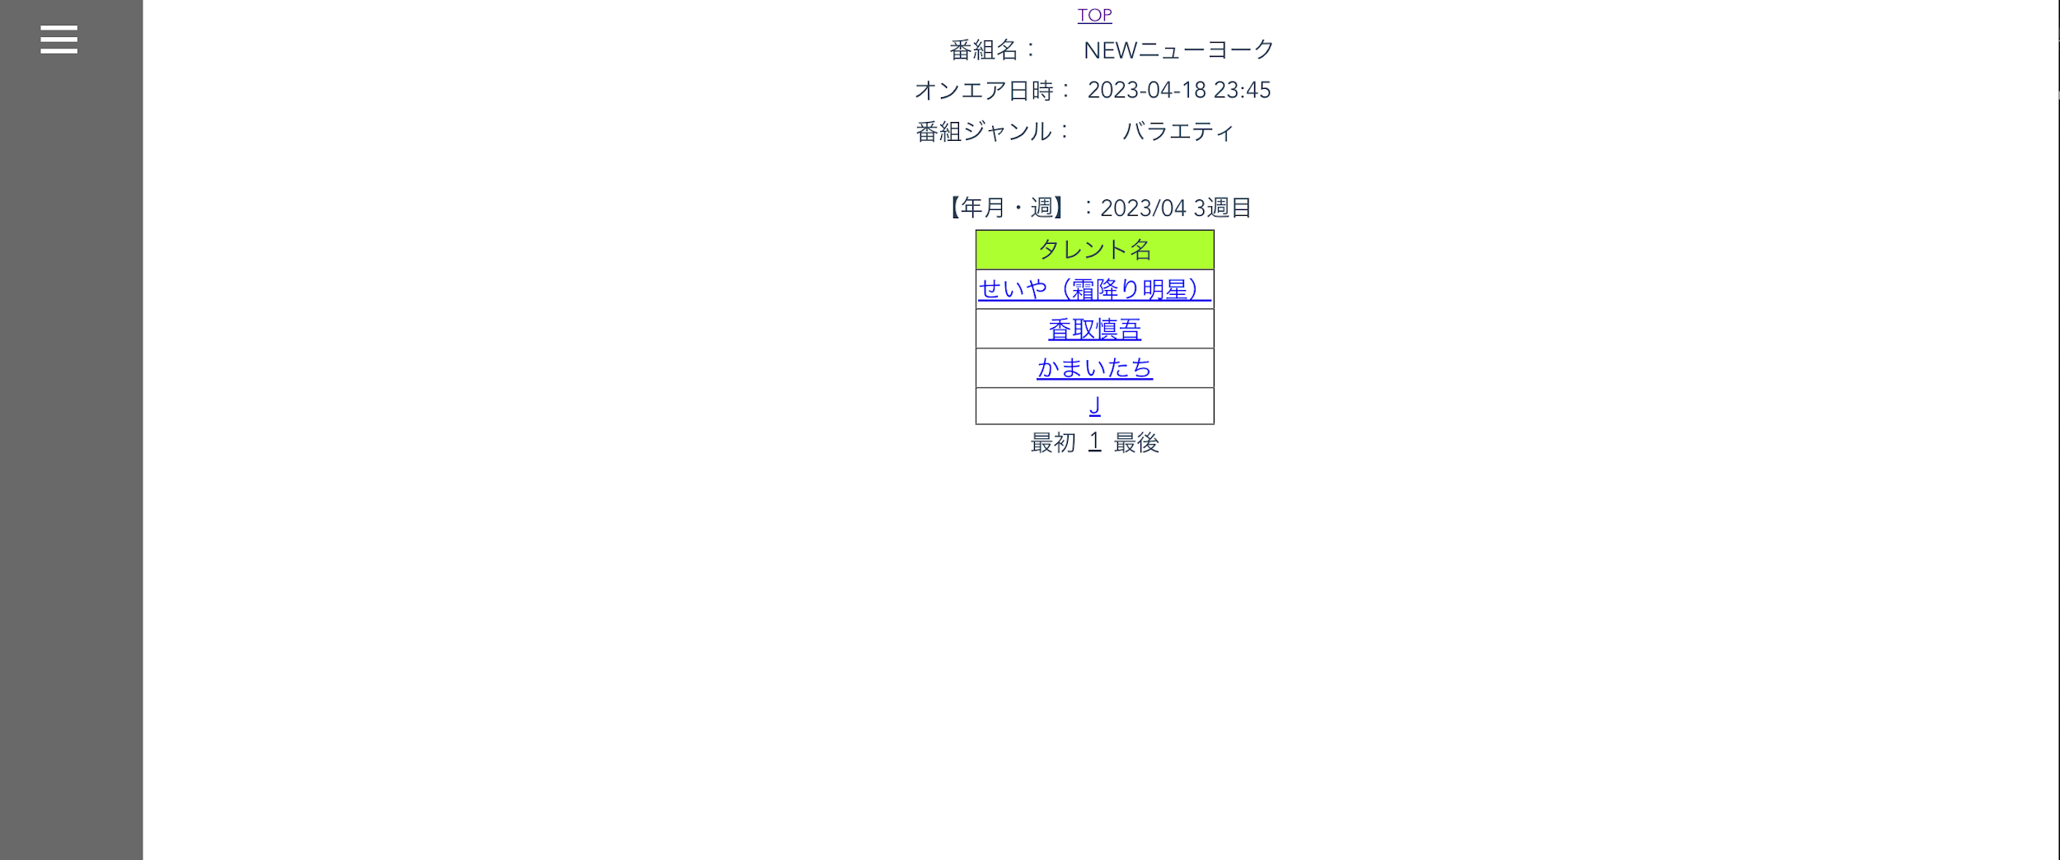

 | 2.【機能概要】
 | ・前の画面より受け取ったパラメータを元に、オンエア管理テーブルを元に、番組ID、オンエア日、年月、週で検索を行い、検索結果を表示する。 ・出演者のリンクボタンをクリック時に、次画面「タレント詳細画面（TalentDetail.vue)」へ遷移する。

 | 3.【前の画面より受け取ったパラメータ】
 | パラメータ名 | データ型 | 桁数
 | 番組ID | 文字列 | ８桁
 | オンエア日 | 文字列 | YYYYMMDD HH:MM
 | 年月 | 文字列 | ６桁（YYYYMM)
 | 週 | 文字列 | １桁

 | 3.【イベント情報】
 | イベント名 | 処理概要
 | 初期表示時 | 前画面からの各パラメータに対して、バリデーションチェックを行い、 番組内容部と出演者検索結果を表示する。
 | 出演者クリック時 | リンクボタンをクリック時に、次画面「タレント詳細画面（TalentDetail.vue)」へ遷移する。
 | 最初リンククリック時 | ページングの先頭に移動する。
 | ページングリンククリック時 | ページングリンククリック時に、次の10件、前の10件へ遷移できるようにする。
 | 最後リンククリック時 | ページングの最後に移動する。
 | TOPリンククリック時 | リンクボタンをクリック時に、画面「メインメニュー画面」へ遷移する。

 | 4.【フォーム情報】 |  |  |  | 5.【DB情報】
 | （バリデーションチェックのエラー表示部） |  |  |  | （バリデーションチェックのエラー表示部）
 | 項目名 | 部品 | 備考 |  | 取得元テーブル | 取得列 | データ型 | 桁数 | 備考
 | バリデーションチェックエラー結果 | lable | 初期表示時に、 以下のバリデーションチェックでエラーの場合、エラーメッセージを表示する。 ・前画面からのパラメータは番組ID、オンエア日、年月、週は 必須で入力されていること。 ・年月がYYYYMM形式であること。 ・年月がYYYY/MM/01で有効な日付であること。 ・週が数値であること。 ・週が1～5の数値のいずれかであること。 ・オンエア日がYYYY-MM-DD HH:MM形式であること。 ・番組IDが設定されている場合は、8桁以内であること。 →ビジネスルールに詳しく記載。

 | （ヘッダー項目）
 | 項目名 | 部品 | 備考 |  | 取得元テーブル | 取得列 | データ型 | 桁数 | 備考
 | TOP | linkbutton | リンクボタンをクリック時に、画面「メインメニュー画面」へ遷移する。

 | （番組情報） |  |  |  | （出演者情報）
 | 項目名 | 部品 | 備考 |  | 取得元テーブル | 取得列 | データ型 | 桁数 | 備考
 | 番組名 | lable | ー
 | （※設定必須） | lable | パラメータ.番組IDより、番組名を表示する。 |  | 番組マスタ | 番組名 | 文字列 | ３０桁 | パラメータ.番組IDをキーとして、番組マスタより番組名を表示する。
 | オンエア日時 | lable | ー
 | （※設定必須） | lable | パラメータ.オンエア日をYYYY-MM-DD HH:MMの書式で表示する。
 | 番組ジャンル | lable | ー
 | （※設定必須） | lable | パラメータ.番組IDより、番組のジャンルを表示する。 |  | 番組マスタ 番組マスタ 区分ジャンルマスタ 区分ジャンルマスタ 区分ジャンルマスタ | 番組ID ジャンルID ジャンルID（＝１） 順序（＝番組マスタ.ジャンルID） ジャンル | 文字列 数値 数値 数値 文字列 | ８桁 ２桁 ２桁 ２桁 ３０桁 | パラメータ.番組IDをキーとして、番組IDを取得して、番組マスタ.番組IDと紐づけて、ジャンルIDを取得して、区分ジャンルマスタ.ジャンルID＝1（固定）、区分ジャンルマスタ.順序と紐づけて、区分ジャンルマスタ.ジャンル名を番組ジャンルとして表示する。

 | （番組検索結果） |  |  |  | （検索条件）
 | 項目名 | 部品 | 備考 |  | 取得元テーブル | 取得列 | データ型 | 桁数 | 備考
 | タレント名 | lable | ヘッダー
 |  | linkbutton | 対象の番組のオンエア日の内容に出演するタレント名をリンクボタンで表示する。リンクボタンをクリック時に、次画面「タレント詳細画面（TalentDetail.vue)」へ遷移する。遷移時に年月、週、タレント名を渡して、次の画面で検索状態で表示させる。 |  | オンエア管理テーブル タレントマスタ タレントマスタ | タレントID タレントID タレント名 | 文字列 文字列 文字列 | ８桁 ８桁 ３０桁 | オンエア管理テーブルより、パラメータ.タレントID、パラメータ.オンエア日をキーとして、タレントIDを取得して、タレントマスタ.タレントIDと紐づけて、タレントマスタ.タレント名を表示する。
 | 最初 | linkbutton | 結果結果のグリッドのページングの先頭に移動する。
 | ページングリンク | linkbutton | 検索結果が10件を超える場合に表示する。ページングリンクで次の10件、前の10件へ遷移できるようにする。（１，２，３，・・・【最終ページ番号】）
 | 最後 | linkbutton | 結果結果のグリッドのページングの最後に移動する。

